상품제안서
아름누리 자개 도자기무늬 미니손거울[인쇄무료] | 상품코드: F30465

 |  |  |  |  |  |  | 02-412-0044 | www.easy1.co.kr
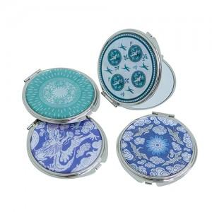

【상세/제작정보】 | "레이저 인쇄 100개 미만 시 통합 30,000원(vat별도) 100개 이상 인쇄비 무료 카톤 100개 배송비 5500원(vat별도)"

【인쇄/포장옵션】 | 레이저, 개별인쇄 / 포장불가능

【공급단가】 | 수량 | 100~ | 300~ | 500~ | 1,000~ | 3,000~
*VAT별도 | 단가 | 7,500원 | 7,380원 | 7,200원 | 7,020원 | 6,900원

【상품 URL】 | http://www.easy1.co.kr/src/goods_detail.php?gdno=30465

